상품제안서
제로마크 올리비아 스텐컵 400ml | 상품코드: S20888

 |  |  |  |  |  |  | 02-713-8555 | www.synergygift.co.kr
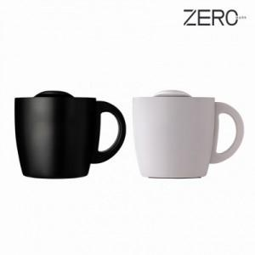

【상세/제작정보】

【인쇄/포장옵션】 | 실크, 레이저, DTF컬러전사 / 포장지포장

【공급단가】 | 수량 | 30~ | 100~ | 300~ | 1,000~ | 3,000~
*VAT별도 | 블랙 | 8,190원 | 7,740원 | 7,430원 | 7,180원 | 6,990원
 | 화이트 | 8,190원 | 7,740원 | 7,430원 | 7,180원 | 6,990원

【상품 URL】 | https://www.synergygift.co.kr:443/src/goods_detail.php?gdno=20888

